Liste plats
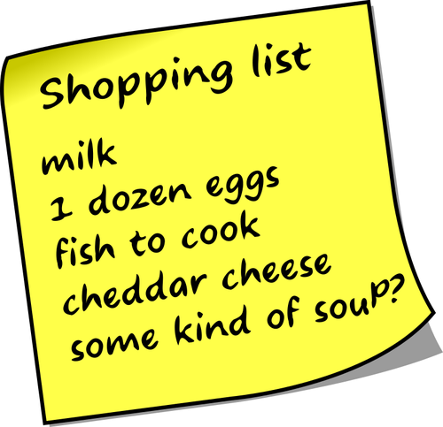

nb personne | Pâtes | nb personne | Riz | nb personne | Pommes de terre | nb personne | Semoule | nb personne | Salades | nb personne | Frites | nb personne | Pain | nb personne | Plat complet | nb personne | Malbouffe | nb personne | Barbecue | nb personne | Cuisine | nb personne | Boisson | nb personne | Salle de bain | nb personne | Entretien | nb personne | Autres | nb personne | Petit dej | nb personne | Frigo | nb personne | Dessert | nb personne | Marine | nb personne | Biscuit apéro | nb personne | Fruit | nb personne | Légume
4 | Vrai pâte carbo |  | Poisson pané riz carotte/ épinard |  | Purée - Jambon - PPC |  | Semoule dinde et ratatouille | 2 | Tomates mozzarella |  | Steah haché - PDT carré - Haricot vert |  | Croque monsieur (x2) |  | Tartiflette |  | Macdo |  | Saucisse |  | Huile d'olive |  | Ice tea |  | Gel douche |  | Liquide vaisselle |  | Gateau gouter Elena |  | Pain au lait |  | Beurre |  | Gâteau au skyr |  | Madeleine de thon à la tomate |  | Chips au vinaigre |  | Bananes |  | Petit pois carotte
 | Fausse pâte cardo | 8 | Chili con carné |  | Oeuf mollet et PDT à l'italienne (Jow) |  | Couscous |  | Salade de lentilles |  | Omelette - PDT carré - Haricot vert |  | Sandwich |  | Lasagnes |  | Hamburger maison |  | Merguez |  | Huile de tournesol |  | Coca |  | Shampoing |  | Tablette lave vaisselle |  | Farine |  | Spéculoos crunch |  | Beurre mou |  | Yaourt vanille |  | Pâtes complètes, viandes et concombre |  | Fromage pour 3D |  | Clémentine ou Mandarine |  | Haricot vert
 | Pâte saucisse |  | Blanquette de veau |  | Saucisse purée |  | Poulet semoule et carotte |  | Carotte Rapé |  | Steack - frite - haricot vert/salade |  | Grilled cheese raclette et jambon (jow) |  | Raclette |  | Hot dog |  | Grillades |  | Sel |  | Freixenet |  | Déo Marine |  | PQ |  | Lait entier |  | Café |  | Gruyère |  | Verrine pomme spéculoos |  | Boulghour à la turque |  | Sauce salsa |  | kiwi |  | Carottes
 | Pâte steack |  | Blanquette de poulet express (jow) |  | Huevos rotos (jow) |  | Saucisses épicés aux tomates et semoules (jow) |  | Salade de Pomme de terre |  | Poulet roti - Frites |  | Grilled cheese dinde et comté (jow) |  | Quiche lorraine |  | Brushetta |  | Côtes de boeuf |  | Poivre |  | Rhum |  | Déo chouchou |  | Sopalin |  | Lait demi écrémé |  | Confiture |  | Fromages individuels |  | Dessert invitation |  | Fondue de Poireaux |  | Doritos |  |  |  | Concombre
 | Pâte Cordon bleu |  | Poulet aux poivrons riz |  | Poêlée Gnocchi tomate mozza (Picard) |  | Semoule à la tomate et poulet (jow) |  | Salade de riz |  | Frite oeuf Salade |  | Grilled cheese peperonni (jow) |  | Risotto Poulet chorizo |  | Pizza |  | Ribs |  | Ail en poudre |  | Vodka |  | Dentifrice adulte |  | Mouchoirs |  | Sucre Vanille |  | Sucre en morceau |  | Fromage à tartiner |  | Glaces |  | riz et poireaux à la béchamel |  | Chips Nature |  |  |  | Laitue
1 | Pâte jambon |  | Boeuf poivre et sel (jow) |  | Gnocchi saucisse Salade |  |  |  | Salade de Pâtes |  | Côte à l'os frite salade |  | Grilled cheese tomate et bacon (jow) |  | Risotto saucisse |  | Friterie |  | Pilons de poulet |  | Echalotes |  | Bière |  | dentifrice enfant |  | Vinaigre ménager |  | Yaourt nature |  | Pom potes |  | Rillettes |  | Gâteau anniversaire |  | Tourtes aux poirreaux |  | Saucisson |  |  |  | Ratatouille
 | Pâte bolognaise |  | Riz façon grand mère (jow) |  | Chipolatas - purée |  |  |  | Salade caesar |  | Carpaccio frite |  | Bagel au bacon et au cheddar |  | Pot au feu (p108 casserole) |  | Nuggets frite |  | Brochette de boeuf |  | Vinaigre de cidre |  | Jus d'orange |  | Serviette hygiènique |  | Destop |  | Croquette chat |  | Benco |  | Rillettes de Poulet |  | Crème anglaise |  | Boulghour à la tomate et à l'oignon (Cookeo p 146) |  | Tuc |  |  |  | Tomates cerises
 | Pâte oeuf |  | Riz poulet chorizo |  | Côte de porc - flageolet - PDT |  |  |  | Taboulé au poulet |  | Frite de courgettes |  | oeuf à la coque |  | Truffades |  | Colis pita |  | Brochette de poulet |  | Vinaigre balsamique |  | Pisang |  | Protège slip |  | Lingette toilette |  | Légumes chonchons |  | Pain de mie complet |  | Mayonnaise blanche |  |  |  | Soupes Marine |  | 3D
 | Pâtes poulet chorizo |  | Rougail saucisse |  | Steack haché - purée - Haricot vert |  |  |  | Salade de pâtes façon césar |  |  |  | Bagel à l'italienne au pesto |  | tartes à la tomate |  | Buritto |  | Brochette d'agneau |  | Vinaigre d'alcool |  | Panaché |  | Tampons |  | Papier alu |  | Farine complète |  | Fruit |  | Pastrami |  |  |  | Soupe à l'oignon |  | Cacahuètes
 | Poulet champignons pâtes |  | Roti de porc Flageolet riz |  | Boeuf carottes pomme de terres |  |  |  | Macédoine (boite) |  |  |  | Bagels légers au poulet, crudités et sauce au yaourt |  | Tortilla |  | Croissant jambon fromage |  | Cuisse de poulet |  | Fond de veau |  | Vin rouge |  | Coton tiges |  | Papier sulfurisé |  | Pic nic Elena |  | Pain aux céréales |  | Plateau de fromage |  |  |  | Complément alimentaire Marine |  | Flammeukuche
 | Tagliatelles crémeuse à la dinde et tomates cerises (jow) |  | Steack bowl tomate avocat et riz (jow) |  | Purée et saucisse aux oignons (jow) |  |  |  | Salade de tomates cerise |  |  |  | Bagel au jambon et fromage frais |  | Quiche à la ratatouille et mozza |  | Crêpe jambon fromage salade |  | Frites |  | Bouillon cube |  | Champagne |  | Lessive |  | Film alimentaire |  | Bougie |  | Mélanges de noix |  | Mayonnaise |  |  |  | Soupe à la courgette |  | Pringles
 | One pot pasta aux légumes |  | One pot riz aux légumes et poulets (jow) |  | Poulet à la moutarde & pommes de terre jow |  |  |  | Carottes rapées maison |  |  |  | Pain fromage |  | Travers de porc haricot et carottes (p20 poele) |  | Pâtes aux bouillons |  |  |  | Oeuf |  |  |  | Adoucissant |  | Sac congelation |  |  |  | Noix de pécans |  | yaourt |  |  |  | Soupe tomates-vermicelles (p86 casserole) |  | Petits fours
 | One pot pasta crémeuse façon carobonara |  | One pan poulet & riz à la tomate (jow) |  | Poulet roti - pdt au beurre - petit pois/carotte |  |  |  | salade de concombre |  |  |  | Tartine jambon cru et mozarella (p83 cuisine tradition) |  | Galette pdt comté salade (p132 casserole) |  | Resto |  |  |  | Plat préparé Renaud |  |  |  | Lingette décolor stop |  | Produit à mouche |  |  |  | Granola |  | Jus de citron vert |  |  | 1 | Soupe lentille corail et tomate |  | Apéri cube
 | One pot pasta au poulet et sauce au fromage |  | Poulet au beurre citronée haricot vert (jow) |  | Purée - saucisse - haricot vert |  |  |  |  |  |  |  | Sandwich Marine |  | Curry de pois-chiche et légume (p140 cookéo) |  | Ravioli |  |  |  | Plat préparé Marine |  |  |  | Crème solaire |  | Liquide rinçage lave vaissellle |  |  |  | Céréales Trésor |  | Babybel |  |  |  | Soupe Fenouil, tomate et Feta p134 (x4) |  | Cheetos
 | One pasta au poulet tomates cerise et basilic |  |  |  | Pommes de terre au four jambon et carotte râpée sauce au fromage blanc |  |  |  |  |  |  |  | Sandwich Renaud |  | Risotto jambon fumé et petit pois (p70 poele) |  | Tartine Raclette |  |  |  | Légumes Marine |  |  |  | Crème coup de soleil |  | Lessive pour soie |  |  |  | Pain diabémix |  | Pic et croc |  |  |  | Soupe Artichaut et crème p146 (x4) |  | Tomates cerises (apéro)
 | One pot pasta courgette jambon cookeo |  | Filet de limande - riz -épinard/ carotte |  | Veau PDT et flageolet |  |  |  |  |  |  |  | Sandwich Eléna | 3 | Riz et lentille aux épices à la libanaise (P46 poêle) |  | Tartine tartiflette |  |  |  | Menthe |  |  |  | Lait corps |  | Bloc WC |  |  |  | Pancake |  | Escargolo |  |  |  | Chiken soupe p79 casserole |  | Croustilles cacahuètes
 | One pot pasta façon pizza |  | Riz et tomates farcies |  |  |  |  |  |  |  |  |  | Sandwich Eva |  | Tortilla (p144 casserole) |  | Sushi |  |  |  | Citron vert |  |  |  | Eau micellaire |  | piège à fourmis |  |  |  | Bowlcake |  |  |  |  |  | Muffin poulet et tomate séchées (6 muffins)
 | pasta and ragu (jow) |  | Riz et courgette Farcies |  |  |  |  |  |  |  |  |  | Tartine dinde et concombre + Salade de concombre |  | Boeuf sauté ux oignons et nouilles (p14 poêle) |  | Fajitas |  |  |  | Pâtes complètes |  |  |  | Serviette hygiènique Eva |  | Sac poubelle haute |  |  |  | Compote sans sucres
 | Pâtes au poulet & chorizo à la crème (jow) |  | Escalope normande |  |  |  |  |  |  |  |  |  | Tartine Poulet tomate mozza |  | Curry de poulet (p102 casserole) |  | Banzai noodles |  |  |  | Cassoulet chouchou (grosse boite) |  |  |  | Shampoing sec
 | Pasta jambon mimolette (p32 casserole) |  | Côte de porc - riz - carotte |  |  |  |  |  |  |  |  |  |  |  | Riz à l'espagnol (p69 poele) |  |  |  |  |  |  |  |  |  | Masque cheveux
 | Pâte aux beaufort et jambon |  | Riz boulettes petits légumes (Picard) |  |  |  |  |  |  |  |  |  |  |  | Tortilla aux poivrons grillés (p97 poele)
 |  |  | Riz jambon tomate et mozza (p56 casserole) |  |  |  |  |  |  |  |  |  |  |  | Chakalaka
 |  |  | Riz |  |  |  |  |  |  |  |  |  |  |  | Dhal de lentille corail (p100 casserole)
 |  |  | Rougail poulet |  |  |  | steack haché haricot vert |  |  |  |  |  |  |  | Fondue savoyarde
 |  |  | Curry de poulet p102 (casserole)
 |  |  | Riz poulet poivron cacahuète p58 (casserole)

Ajout recette
Nom du plat | ingrédient 1 | quantité 1 | ingrédient 2 | quantité 2 | ingrédient 3 | quantité 3 | ingrédient 4 | quantité 4 | ingrédient 5 | quantité 5 | ingrédient 6 | quantité 6 | ingrédient 7 | quantité 7 | ingrédient 8 | quantité 8 | ingrédient 9 | quantité 9 | ingrédient 10 | quantité 10 | Ingrédient 11 | quantité 11 | Ingrédient 13 | Quantité 13 | Ingrédient 14 | Quantité 14 | Ingrédient 15 | Quantité 15 | Ingrédient 16 | Quantité 16 | Ingrédient 17 | Quantité 17
Compote sans sucres | 06- Compote de pomme | 1

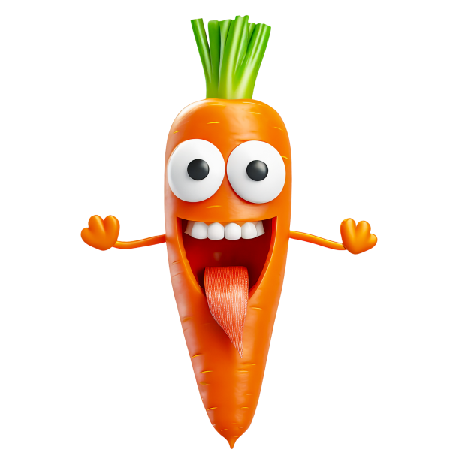


 | 1 | boulangerie
 | 2 | Viande
 | 3 | hygiène
 | 4 | entretien
 | 5 | conserves/pates/riz/épices
 | 6 | boisson
 | 7 | lait/oeuf
 | 8 | frais
 | 9 | légumes
 | 10 | congelés

